Image
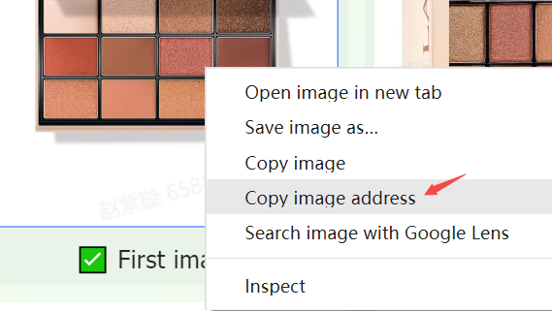
แนวทางหรือข้อกำหนดเกี่ยวกับภาพ | ตัวอย่าง
สินค้าใน TikTok Shop ต้องมีภาพที่คมชัดและถูกต้อง ภาพควรแสดงเฉพาะสินค้าที่ขายและสอดคล้องกับชื่อและคำอธิบายของสินค้า | 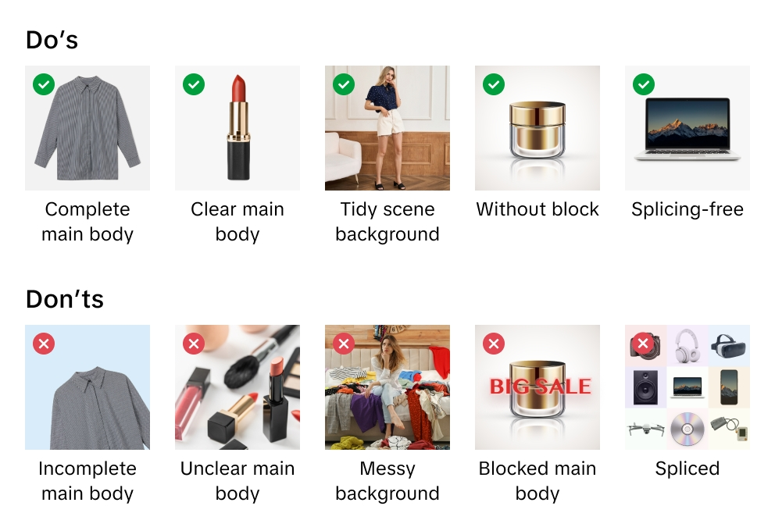
TikTok Shop ขอสงวนสิทธิ์ในการปฏิเสธภาพที่ไม่เป็นไปตามแนวทางหรือข้อกำหนดของเรา
เมื่อคุณอัปโหลดภาพ คุณยืนยันว่าคุณได้ตรวจสอบสิทธิ์และการอนุญาตให้ใช้ภาพเพื่อวัตถุประสงค์ทางการค้าแล้ว
เราขอแนะนำให้อัปโหลดภาพอย่างน้อย 5 ภาพสำหรับแต่ละสินค้า รวมถึงภาพด้านหน้าและด้านหลัง ภาพเพิ่มเติมควรแสดงสินค้าจากมุมต่างๆ และแสดงรายละเอียดของสินค้า ใช้ภาพคุณภาพสูงเสมอ นี่เป็นวิธีหลักที่ลูกค้าจะได้เรียนรู้เกี่ยวกับสินค้าของคุณ
รูปแบบไฟล์ภาพที่รองรับ ได้แก่ JPEG, JPG หรือ PNG
ความละเอียดภาพขั้นต่ำคือ 600x600 พิกเซล เราแนะนำให้ใช้ขนาด 1600x1600 พิกเซล

ภาพหลัก
ปรับคุณภาพของภาพหลักให้เหมาะสม ภาพหลักคือความประทับใจแรกและสำคัญที่สุดของลูกค้าต่อสินค้าของคุณ
ใช้พื้นหลังสีขาวเป็นภาพหลักของคุณ พารามิเตอร์สีคือ (RGB 255, 255, 255)
ภาพหลักต้องมีอัตราส่วน 3:4 ถึง 4:3 และด้านที่ยาวที่สุดต้องมีความยาวอย่างน้อย 600 พิกเซล
สินค้าของคุณควรใช้พื้นที่อย่างน้อย 85% ในภาพหลัก

ภาพเพิ่มเติม
เพิ่มภาพเพิ่มเติมอย่างน้อย 4 ภาพ ใช้ภาพเพิ่มเติมเพื่อเน้นคุณลักษณะที่ไม่แสดงในภาพหลัก แสดงมุมและรายละเอียดต่างๆ และเพิ่มภาพของสินค้าของคุณแบบใกล้ๆ
แนะนำให้ใช้พื้นหลังสีขาวสำหรับภาพเพิ่มเติมแต่ไม่ได้บังคับ

ภาพรูปแบบอื่นของสินค้า
ภาพรูปแบบอื่นของสินค้าควรแสดงความแตกต่างในด้านสี ขนาด หรือรูปแบบอื่นๆ เพื่อช่วยลูกค้าในการตัดสินใจซื้อ
แนะนำให้ใช้พื้นหลังสีขาวสำหรับภาพรูปแบบอื่นของสินค้า แต่ไม่บังคับ

คำแนะนำในการอัปโหลดภาพ
URL ของภาพคืออะไร URL ภาพคือที่อยู่เว็บที่ระบุตำแหน่งของภาพ URL จะต้องเชื่อมโยงไปยังภาพโดยตรง โดยทั่วไปจะลงท้ายด้วยหรือมีนามสกุลไฟล์ที่ระบุรูปแบบภาพ เช่น ".jpg" หรือ ".png" ตัวอย่างเช่น https://example.com/images/picture.jpg
คุณสามารถอัปโหลดไฟล์ภาพได้ 2 วิธี:
1) สำหรับภาพที่จัดเก็บไว้ในคอมพิวเตอร์ของคุณ หากคุณตั้งชื่อและบันทึกไฟล์ภาพสินค้าลงในคอมพิวเตอร์ของคุณ คุณสามารถอัปโหลดไฟล์ภาพของคุณไปยังศูนย์มีเดียของ TikTok Shop ได้ หลังจากที่คุณอัปโหลดไฟล์ภาพ ให้คัดลอกลิงก์ URL ที่ให้ไว้สำหรับแต่ละภาพ วาง URL ของภาพลงในคอลัมน์สเปรดชีตที่ถูกต้องสำหรับภาพหลัก ภาพเพิ่มเติม หรือภาพรูปแบบอื่นของสินค้า

2) สำหรับภาพที่จัดเก็บออนไลน์ หากคุณตั้งชื่อและบันทึกไฟล์ภาพสินค้าบนเว็บเซิร์ฟเวอร์ คุณสามารถเพิ่ม URL ของภาพลงในรายการสินค้าของคุณได้ หากต้องการค้นหา URL ให้คลิกขวาที่ภาพบนเซิร์ฟเวอร์ของคุณแล้วเลือก "คัดลอกที่อยู่ของภาพ" "URL" หรือ "ตำแหน่ง" วาง URL รูปภาพลงในคอลัมน์สเปรดชีตที่ถูกต้องสำหรับภาพหลัก ภาพเพิ่มเติม หรือภาพรูปแบบอื่นของสินค้า

